1
工程款支付证书 |  |  |  |  |  |  |  |  |  |  |  |  |  |  | 本次
工程名称 |  | 颍州区三合镇郭寨路排水工程 |  |  |  |  |  |  |  |  | ERP编号 | 8757 | 档案编号 | CD2017-106 | CD2017-106 | 101 | 8757 | 颍州区三合镇郭寨路排水工程 | 2017.8.2 | 76805.37 | 阜阳市 颍州区三合镇 | 阜阳办事处丁军召1826987966 | 周 波13705580032 | 议标
合同金额 |  | 76,805.37 |  | 中标 日期 | 2017.8.2 |  | 已 供 工程资料 | 施工合同原件（此项目包含在安全防护工程02标内,02标工程竣工验收报告) |  |  |  | 庐江 | 责任 单位 | 阜阳 丁军召1826987966
决算金额 |  |  |  | 竣工 日期 |  |  |  |  |  |  |  | 合肥 | 责任人 | 周 波13705580032
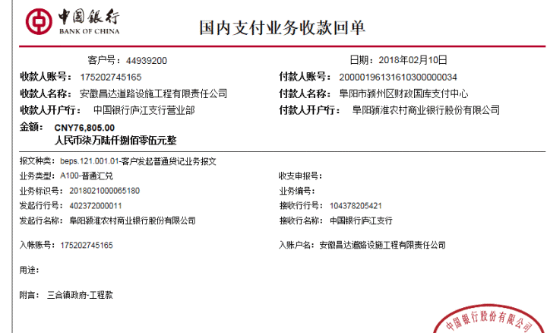
序号 | 工程款到账 |  |  | 开票情况 |  | 管理费 |  | 代缴税金 | 其他扣款 |  | 预留款 |  | 实际支付
 | 日期 | 账户 | 金额 | 日期 | 金额 | 比例 | 金额 | 金额 | 金额 | 备注 | 金额 | 备注 | 户名 | 金额
1 | 2018-02-10 | 中 | 76,805.00 | 2018-12-01 | 76,805.37 | 3.5%全扣 | 2,690.00 | 65.00 | 500.00 |  |  |  | 周 波 | 51.00
 |  |  |  |  |  |  |  |  |  | 代扣水利基金及印花税65元； 2017.11.20办理涉税事项报告表费用500 |  |  | 4材料 | 73,499.00

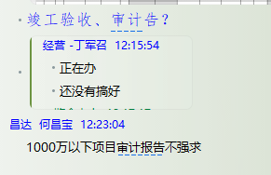

合计 |  | - | 76,805.00 | - | 76,805.37 | - | 2,690.00 | 65.00 | 500.00 | - | 0.00 | - | - | 73,550.00
本次结算 支付明细 |  | 应支付金额 |  | 73,550.00 |  |  |  | 实际支付金额 |  | 小写 | 51.00
 |  | 已支付金额 |  | 73,499.00 |  |  |  |  |  | 大写 | 伍拾壹元整
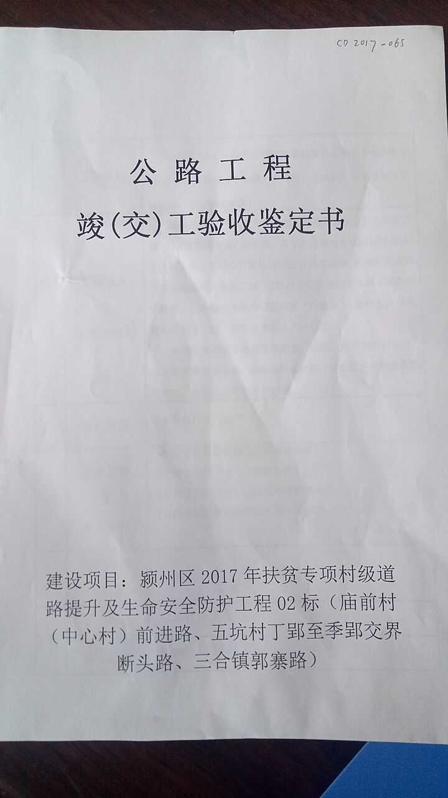
申请部门 意见 |  |  |  |  |  |  |  | 项目管理 意见 |  | 何总、朱总已同意支付（附表背面截图）。
财务初审 意见 |  |  |  |  |  |  |  | 财务审核 意见
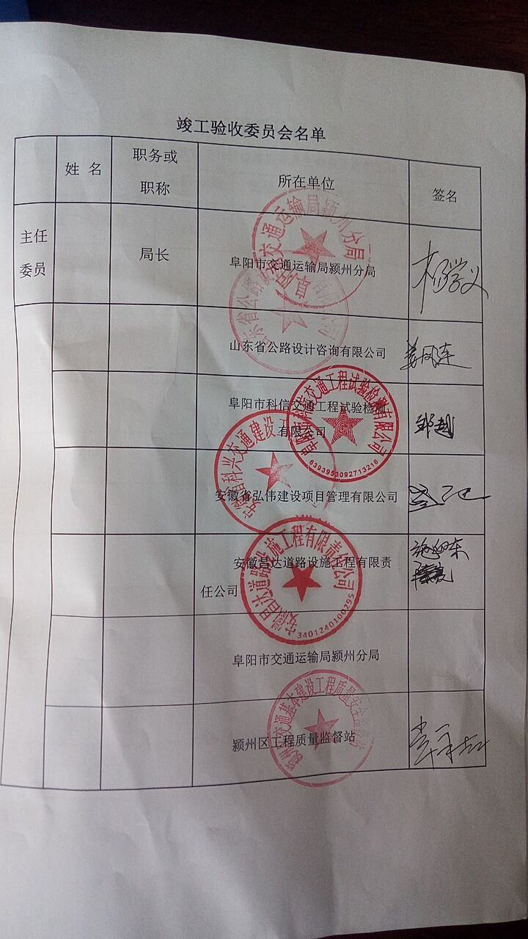
质安初审 意见 |  |  |  |  |  |  |  | 质安稽查 意见
总经理审批 |  |  |  |  |  |  |  | 董事长审批

